析码多目标编译器
↖目標：
↘高兼容性，多目标编译。
↘工作效率，稳定与高效。
↘高维护性。
↘开源。
↖時間表：
↘项目于二零零八年二月启动。
↘二零零九年开发0.2.0，直至二零一零年年末完成。

Techniques of Knowledge
an open source community since 2008

三段架构
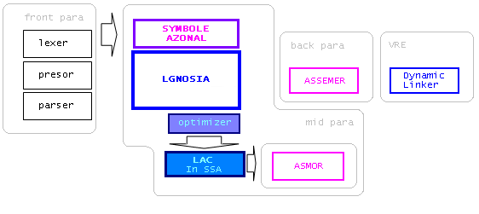

Techniques of Knowledge
an open source community since 2008

代码结构
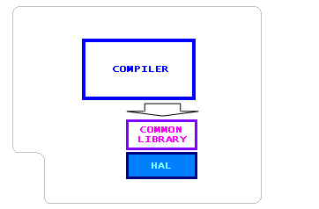

Techniques of Knowledge
an open source community since 2008

